A3.2 Cartographie dangerosité
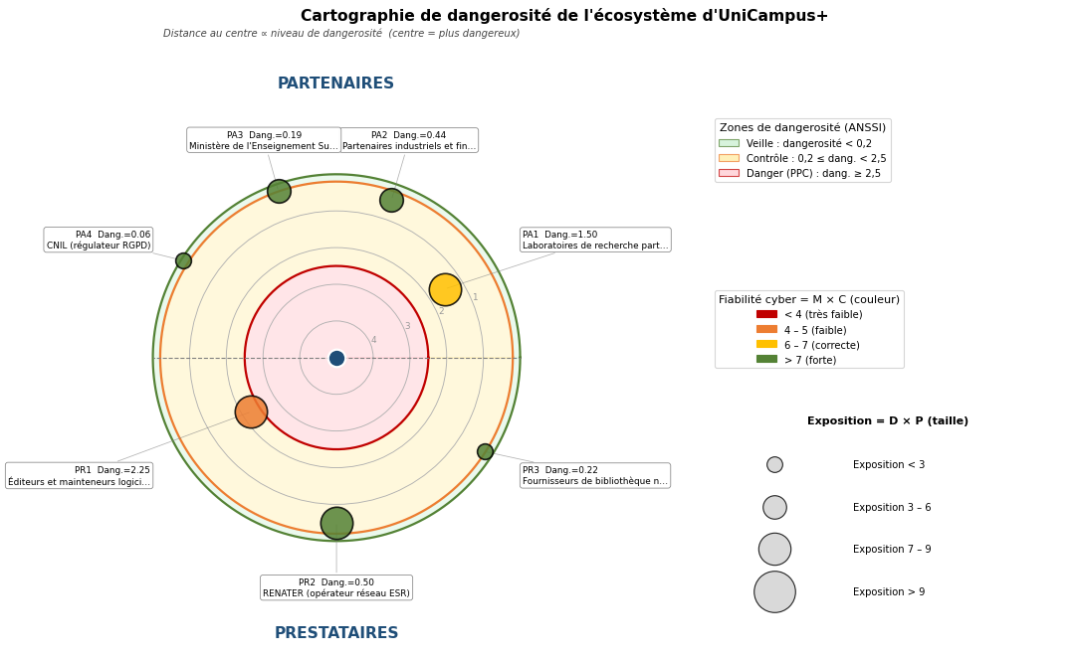
A3.2 - Cartographie de dangerosité de l'écosystème

Évaluation de chaque partie prenante sur les 4 critères de A3.0 (notes 1-4). Les colonnes Exposition (D×P), Fiabilité cyber (M×C) et Dangerosité ((D×P)/(M×C)) sont calculées par formule. La zone (Veille / Contrôle / Danger) résulte de la dangerosité et des seuils ANSSI (0,2 et 2,5). Les parties prenantes en zone Danger sont les Parties Prenantes Critiques (PPC) à intégrer prioritairement aux scénarios stratégiques de A3.3. Le radar ci-dessous reproduit le visuel des slides 35-37 du cours.

Évaluation de la dangerosité des parties prenantes
Code PP | Libellé | Dépendance (D) | Pénétration (P) | Exposition (D×P) | Maturité (M) | Confiance (C) | Fiabilité (M×C) | Dangerosité ((D×P)/(M×C)) | Zone | PPC ?
PA1 | Laboratoires de recherche partenaires | 3 | 3 | 9 | 2 | 3 | 6 | 1.50 | Contrôle | Non
PA2 | Partenaires industriels et financeurs | 2 | 2 | 4 | 3 | 3 | 9 | 0.44 | Contrôle | Non
PA3 | Ministère de l'Enseignement Supérieur | 3 | 1 | 3 | 4 | 4 | 16 | 0.19 | Veille | Non
PA4 | CNIL (régulateur RGPD) | 1 | 1 | 1 | 4 | 4 | 16 | 0.06 | Veille | Non
PR1 | Éditeurs et mainteneurs logiciels | 3 | 3 | 9 | 2 | 2 | 4 | 2.25 | Contrôle | Non
PR2 | RENATER (opérateur réseau ESR) | 4 | 2 | 8 | 4 | 4 | 16 | 0.50 | Contrôle | Non
PR3 | Fournisseurs de bibliothèque numérique | 2 | 1 | 2 | 3 | 3 | 9 | 0.22 | Contrôle | Non

Synthèse - Parties prenantes critiques (PPC)
Les parties prenantes dont la colonne PPC indique « Oui » sont les Parties Prenantes Critiques (PPC) au sens ANSSI : elles seront intégrées prioritairement aux scénarios stratégiques de A3.3 et feront l'objet de mesures de sécurité spécifiques en A3.4. Les PP en zone Contrôle ne sont pas PPC mais doivent être surveillées. Au vue de cette analyse, aucune partie prenante n'est identifé comme critique. Cela peut se justifier par le fait que l'entité Unicampus, dans la modélisation que nous en avons faites est particulièrement autonome et dont les partenaires possède un niveau de confiance relativement élevé.

Visualisation radar de la cartographie (équivalent slide 37 du cours et p.47 du guide ANSSI)

A4.1 Graphes d'attaque
A4.1 - Scénarios opérationnels et graphes d'attaque

Pour chacun des 6 scénarios stratégiques retenus en A3.3, un scénario opérationnel (SO) détaille les procédures techniques susceptibles d'être mises en œuvre par la source de risque. Chaque scénario est structuré selon la séquence d'attaque type CONNAÎTRE → RENTRER → TROUVER → EXPLOITER (slide 44 du cours, p.62-63 du guide ANSSI). Le chemin retenu pour l'analyse est mis en évidence par des flèches rouges ; les chemins alternatifs possibles sont représentés en gris. La méthode de cotation de la vraisemblance utilisée est l'estimation globale directe (méthode expresse ANSSI, p.65). Les biens supports critiques (BSC) et les vulnérabilités spécifiques exploitées sont listés sous chaque graphe.

SO1 - Étudiant malveillant compromet les résultats académiques (parent SS1, gravité G3, vraisemblance V3)
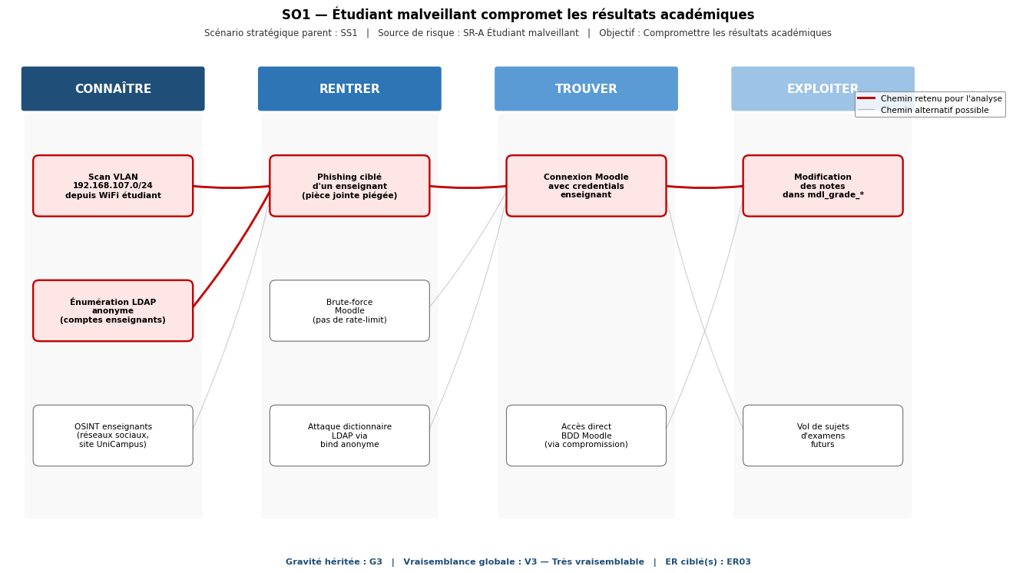

 | Biens supports critiques (BSC) | Vulnérabilités spécifiques exploitées
 | • BS01 Moodle • BS02 BDD Moodle • BS04 LDAP • BS13 Réseau campus | • Bind LDAP anonyme sur uc-srv-ldap (slapd sans TLS) • WiFi étudiant et serveurs sur le même VLAN 192.168.107.0/24 (pas de cloisonnement) • Pas de MFA ni de rate-limit sur Moodle • Aucun log centralisé : modification non détectable a posteriori

SO2 - Cybercriminel déploie un rançongiciel (parent SS2, gravité G4, vraisemblance V4)
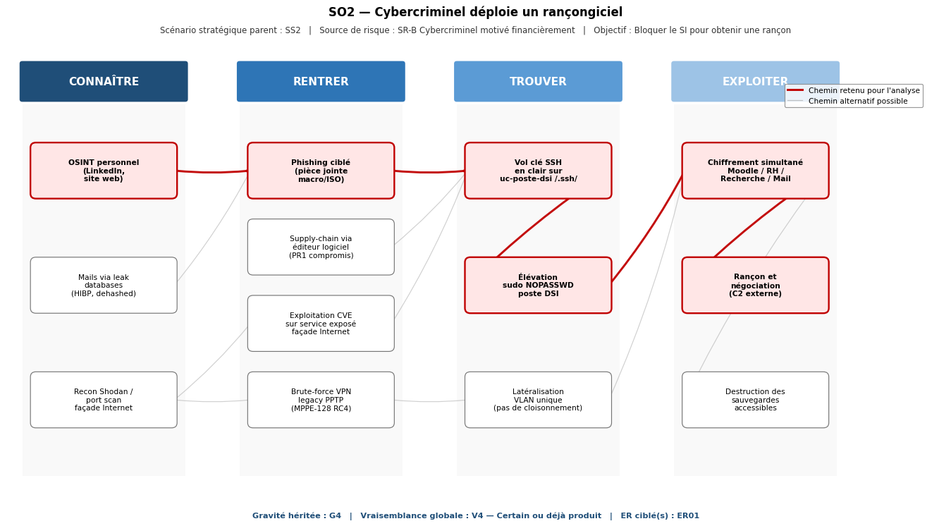

 | Biens supports critiques (BSC) | Vulnérabilités spécifiques exploitées
 | • BS01 Moodle • BS05 Web RH • BS07 BDD RH • BS08 Mail • BS10 NFS recherche • BS13 Réseau campus | • Clé SSH d'admin DSI stockée en clair sur uc-poste-dsi (/home/ubuntu/.ssh/) • Sudo NOPASSWD pour ubuntu sur toutes les VMs • VPN PPTP legacy avec MPPE-128 (RC4 déprécié) et compte partagé (campus/unicampus2024) • Aucun cloisonnement réseau : un seul VLAN pour serveurs et postes • Pas de sauvegarde immuable (ni offline) -> rançon = seule option de récupération

SO3 - Cybercriminel exfiltre les données personnelles (parent SS3, gravité G4, vraisemblance V3)
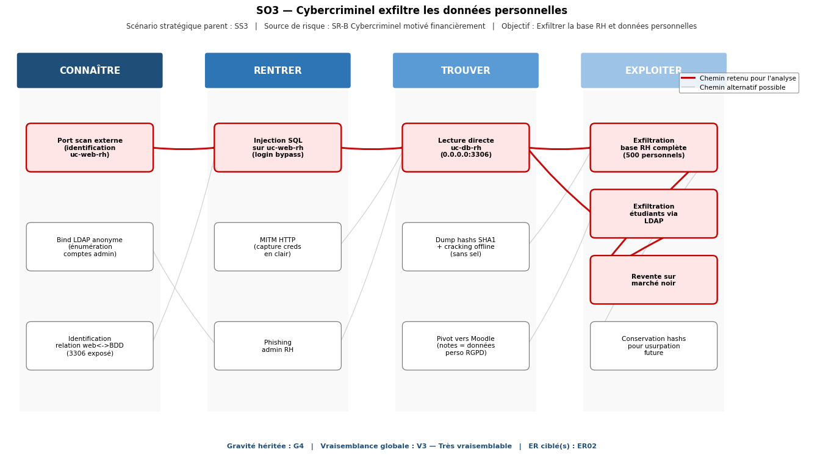

 | Biens supports critiques (BSC) | Vulnérabilités spécifiques exploitées
 | • BS05 Web RH • BS07 BDD RH • BS04 LDAP • BS01 Moodle | • Injection SQL non corrigée dans le portail uc-web-rh • uc-db-rh MariaDB exposée 0.0.0.0:3306, hashs en SHA1 sans sel • HTTP en clair sur uc-web-rh (capture credentials triviale) • Bind LDAP anonyme expose la liste complète des comptes • Pas de détection d'exfiltration (logs locaux non centralisés)

SO4 - Acteur étatique exfiltre le patrimoine scientifique (parent SS4, gravité G3, vraisemblance V2)
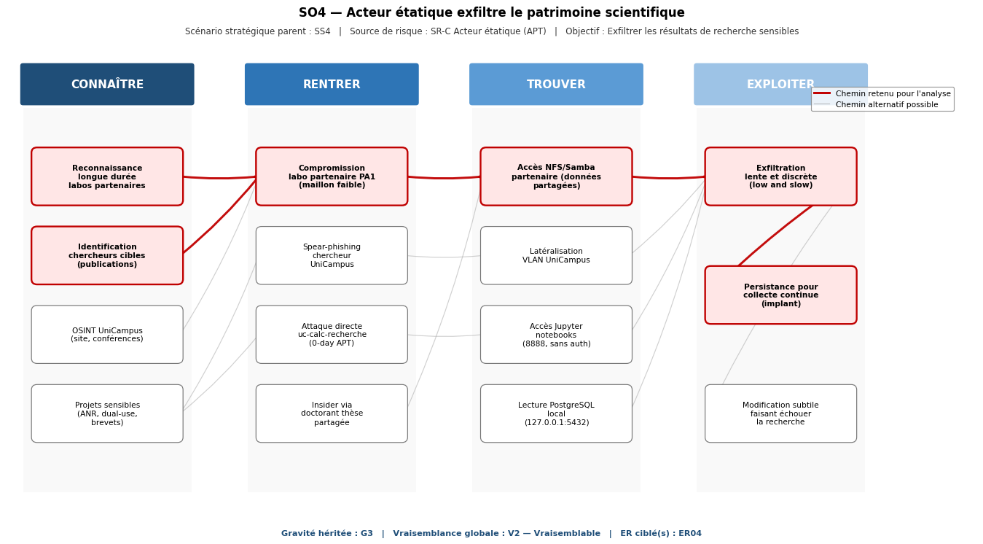

 | Biens supports critiques (BSC) | Vulnérabilités spécifiques exploitées
 | • BS09 calc-recherche • BS10 NFS recherche • BS11 PostgreSQL recherche • BS12 Postes recherche | • NFS et Samba exposés sans authentification sur uc-calc-recherche • Jupyter sans token ni mot de passe sur 0.0.0.0:8888 • Pas de cloisonnement entre VLAN UniCampus et infrastructure des partenaires • Données scientifiques sensibles stockées en clair, sans classification • Aucune supervision capable de détecter une exfiltration low-and-slow

SO5 - Personnel mécontent détourne la paie (parent SS5, gravité G3, vraisemblance V2)
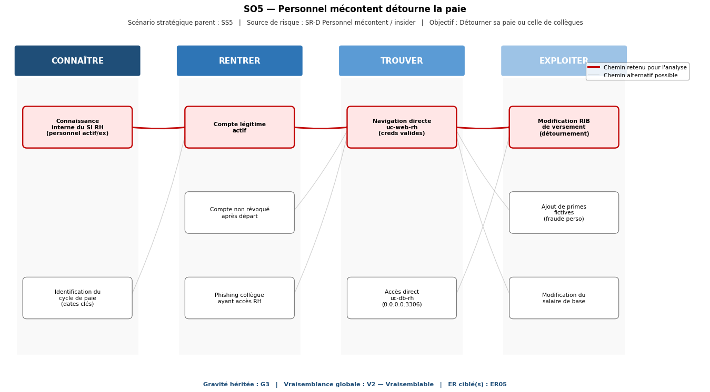

 | Biens supports critiques (BSC) | Vulnérabilités spécifiques exploitées
 | • BS05 Web RH • BS07 BDD RH | • Pas de séparation des privilèges côté application RH (un seul rôle) • Comptes non révoqués au départ (pas de processus IAM) • Aucune validation à 4 yeux pour la modification de RIB / salaire • Pas de journal d'audit applicatif des modifications RH

SO6 - Personnel mécontent détruit par vengeance (parent SS6, gravité G3, vraisemblance V2)
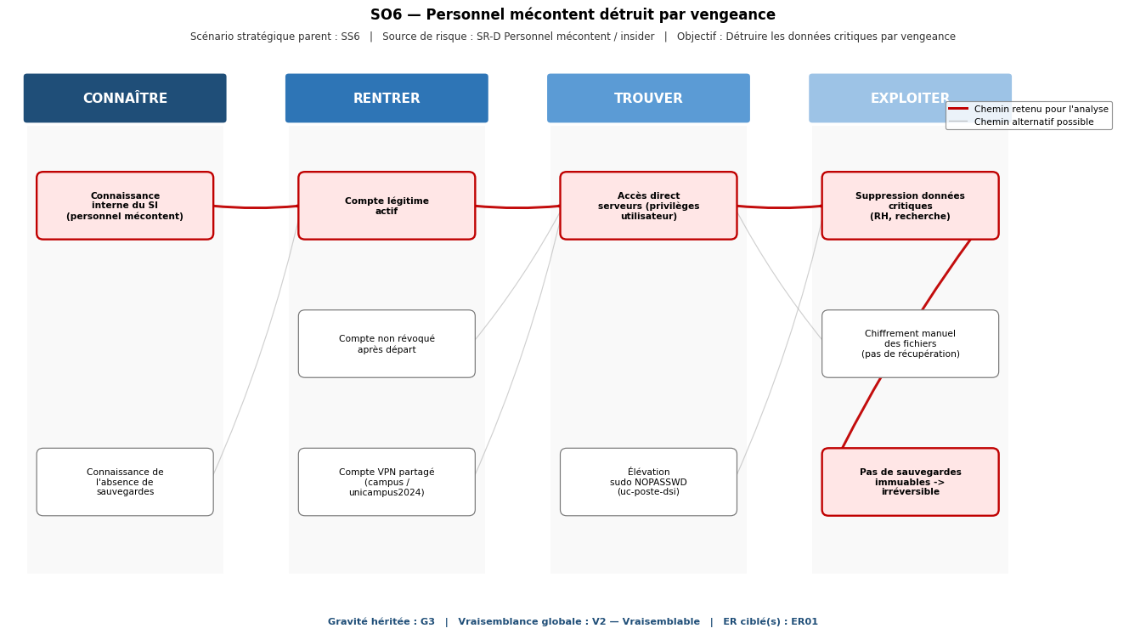

 | Biens supports critiques (BSC) | Vulnérabilités spécifiques exploitées
 | • BS05 Web RH • BS07 BDD RH • BS09 calc-recherche • BS10 NFS recherche | • Sudo NOPASSWD pour ubuntu sur toutes les VMs (élévation triviale) • Compte VPN partagé jamais changé (présent dans email DSI exfiltrable) • Aucune sauvegarde immuable hors-ligne : suppression = perte définitive • Pas de contrôle d'accès granulaire sur les partages NFS recherche

A5.1 Cartographies du risque
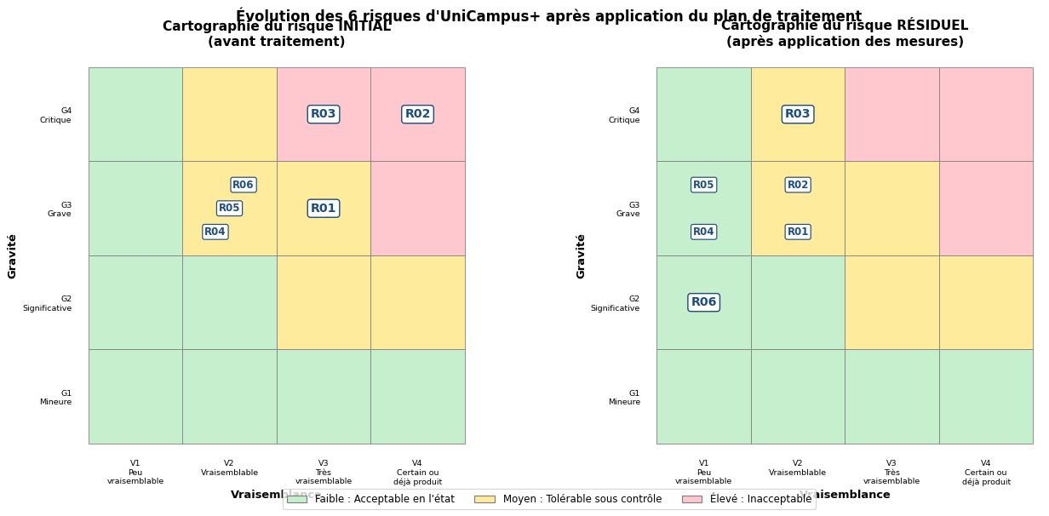
A5.1 - Cartographies du risque initial et résiduel

Les 6 risques R01-R06 (un par scénario opérationnel d'A4) sont positionnés sur la matrice gravité × vraisemblance avant traitement (cartographie initiale) et après application complète des mesures du plan de traitement A5.3 (cartographie résiduelle). Le déplacement des risques vers la zone Faible (verte) démontre l'efficacité du plan. Format inspiré des slides 49-50 du cours.

Tableau comparatif des 6 risques (initial vs résiduel)
Code | Libellé du risque | G initial | V initial | Niveau initial | G résiduel | V résiduel | Niveau résiduel
R01 | Compromission des résultats académiques par un étudiant | G3 | V3 | Moyen (9) | G3 | V2 | Moyen (6)
R02 | Paralysie de l'établissement par rançongiciel | G4 | V4 | Élevé (16) | G3 | V2 | Moyen (6)
R03 | Exfiltration et revente des données personnelles | G4 | V3 | Élevé (12) | G4 | V2 | Moyen (8)
R04 | Exfiltration du patrimoine scientifique par un acteur étatique | G3 | V2 | Moyen (6) | G3 | V1 | Faible (3)
R05 | Détournement de la paie par un personnel | G3 | V2 | Moyen (6) | G3 | V1 | Faible (3)
R06 | Destruction de données par vengeance | G3 | V2 | Moyen (6) | G2 | V1 | Faible (2)

Cartographies visuelles (initial vs résiduel)

